Solicitud gráfica
 | Área: | Ciencias Naturales |  |  | Fecha:
 | Grado: | 11
 | Título del tema: | Movimiento armónico simple |  |  | ¿Cuaderno de estudio o recurso? | Recurso
 | Editor: | Diana García |  |  | Motor del recurso | F7B

 | Código guión o recurso: | CN_11_01_REC_10 | ← Para determinar este código, visite la hoja de Ayuda
 |  |  |  |  | ESPECIFICACIÓN DE ARCHIVOS A ENTREGAR
Núm. | Archivo Shutterstock o ruta en web | Imagen para: | Tipo | Ubicación de la imagen en el recurso F7B | Nombre imagen SMALL | Tamaño imagen SMALL | Nombre imagen ZOOM | Tamaño imagen ZOOM | Descripción | Observaciones
IMG01 | 132155501 | Recurso F7B | Fotografía | Inicio (apaisado) | CN_11_01_REC_10_IMG01.jpg | 350 x 230 px |  |  | Reloj oscilando
IMG02 | 289963595 | Recurso F7B | Fotografía | Inicio (apaisado) | CN_11_01_REC_10_IMG02.jpg | 350 x 230 px |  |  | Tocadiscos
IMG03 | 144374920 | Recurso F7B | Fotografía | Inicio (cuadrado) | CN_11_01_REC_10_IMG03.jpg | 350 x 350 px |  |  | Mano moviendo una piedra con una cuerda
IMG04 | 235189108 | Recurso F7B | Ilustración | Inicio (cuadrado) | CN_11_01_REC_10_IMG04.jpg | 350 x 350 px |  |  | Resortes horizontales | 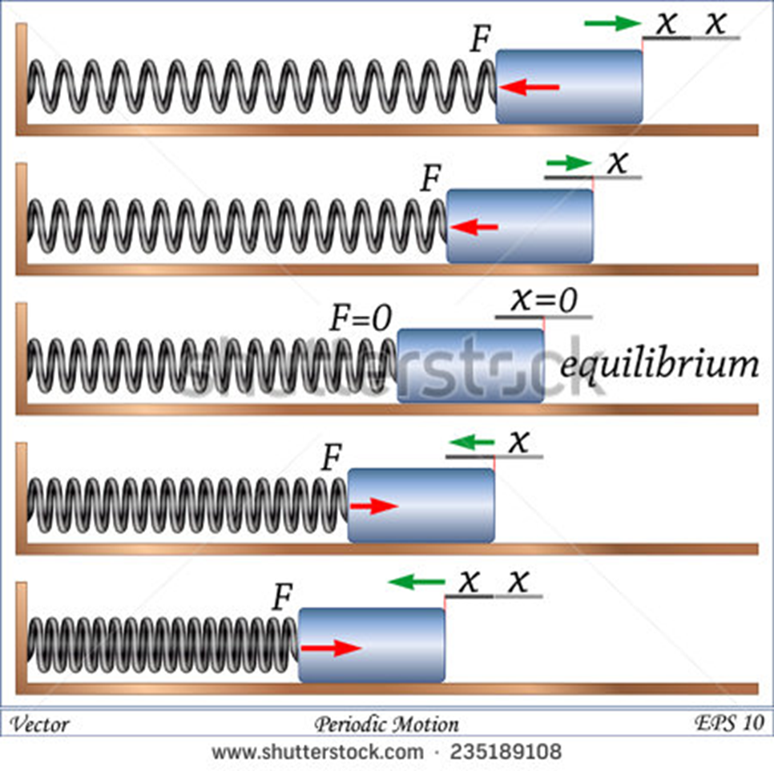 Eliminar todas las letras y flechas verdes. Dejar solo las flechas rojas.
IMG05 | 14334544 | Recurso F7B | Fotografía | Inicio (cuadrado) | CN_11_01_REC_10_IMG05.jpg | 350 x 350 px |  |  | Atracción de parque de diversiones
IMG06 | 384850897 | Recurso F7B | Ilustración | Contenido | CN_11_01_REC_10_IMG06n.jpg | 320 x 480 px | CN_11_01_REC_10_IMG06a.jpg | 800 x 458 px | Péndulo | 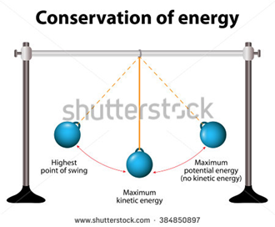 Eliminar palabras.
IMG07 | 295720796 | Recurso F7B | Fotografía | Contenido | CN_11_01_REC_10_IMG07n.jpg | 320 x 480 px | CN_11_01_REC_10_IMG07a.jpg | 800 x 458 px | Resortes verticales
IMG08 | https://lidiaconlaquimica.wordpress.com/tag/oscilaciones/ http://hyperphysics.phy-astr.gsu.edu/hbasees/soushm.html | Recurso F7B | Ilustración | Contenido | CN_11_01_REC_10_IMG08n.jpg | 320 x 480 px | CN_11_01_REC_10_IMG08a.jpg | 800 x 458 px | Resortes y onda | 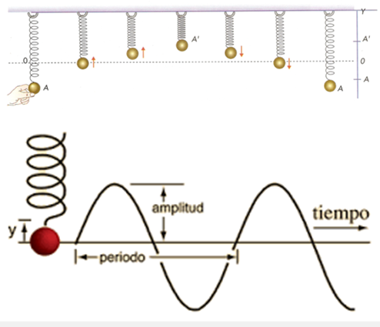 Armar la ilustración como se muestra en la imagen adjunta. Cambiar el color de la bola roja al mismo color de la bola superior.
IMG09 | Imagen de libro | Recurso F7B | Ilustración | Contenido | CN_11_01_REC_10_IMG09n.jpg | 320 x 480 px | CN_11_01_REC_10_IMG09a.jpg | 800 x 458 px | Movimiento circular uniforme | 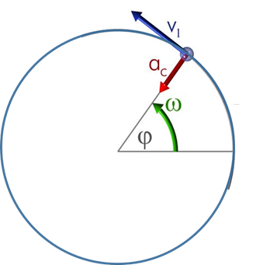 Ilustrar similar. Cambiar colores para que no quede tan igual a la del libro. Donde dice V1, eliminar el "1", dejar solo la V.
IMG10 | http://user.physics.unc.edu/~rowan/p24site/p24units/unit13/WCHAP13-3.html | Recurso F7B | Ilustración | Contenido | CN_11_01_REC_10_IMG10n.jpg | 320 x 480 px | CN_11_01_REC_10_IMG10a.jpg | 800 x 458 px | Esquema de tocadiscos | 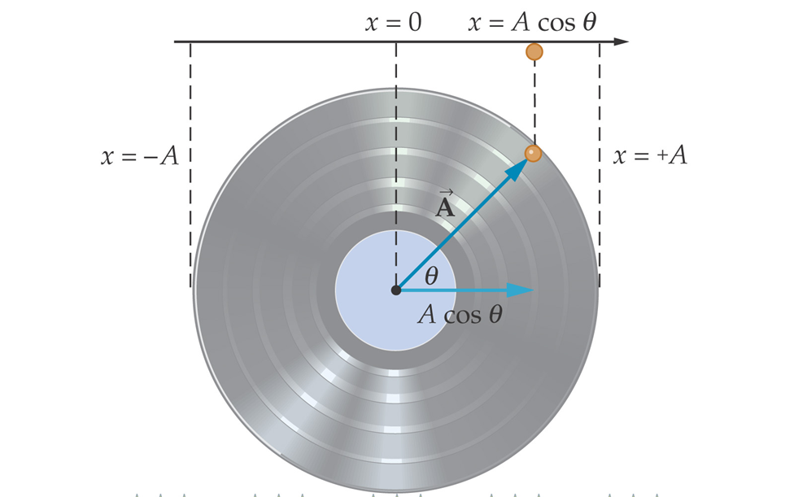 Ilustras similar. Cambiar los colores para que no se vea igual a la de la web. Eliminar las flechas amarillas inferiores.
IMG11 | http://demo.webassign.net/ebooks/cj6demo/pc/c10/read/main/c10x10_2.htm | Recurso F7B | Ilustración | Contenido | CN_11_01_REC_10_IMG11n.jpg | 320 x 480 px | CN_11_01_REC_10_IMG11a.jpg | 800 x 458 px | Esquema | 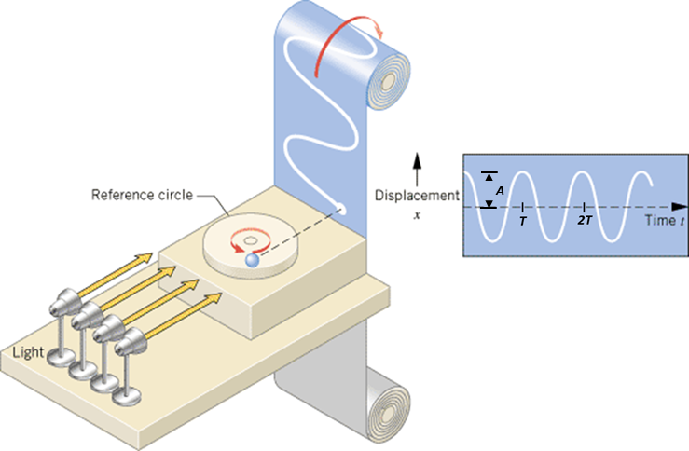 Ilustrar similar. Cambiar colores para que no quede tan igual a la imagen de la web. Cambiar a español: Reference circle: Círculo de referencia / Light: Iluminación / Displacement: Desplazamiento / Time: Tiempo. En la parte de la derecha, donde se dibuja la onda en blanco, agregar las flechas y la letra "A", al igual que las letras "T" y "2T"; en cursiva. Tener en cuenta agregar la señalización de T y 2T, es decir la rayita negra en toda la mitad de la onda que indica donde va la letra.

